关系图
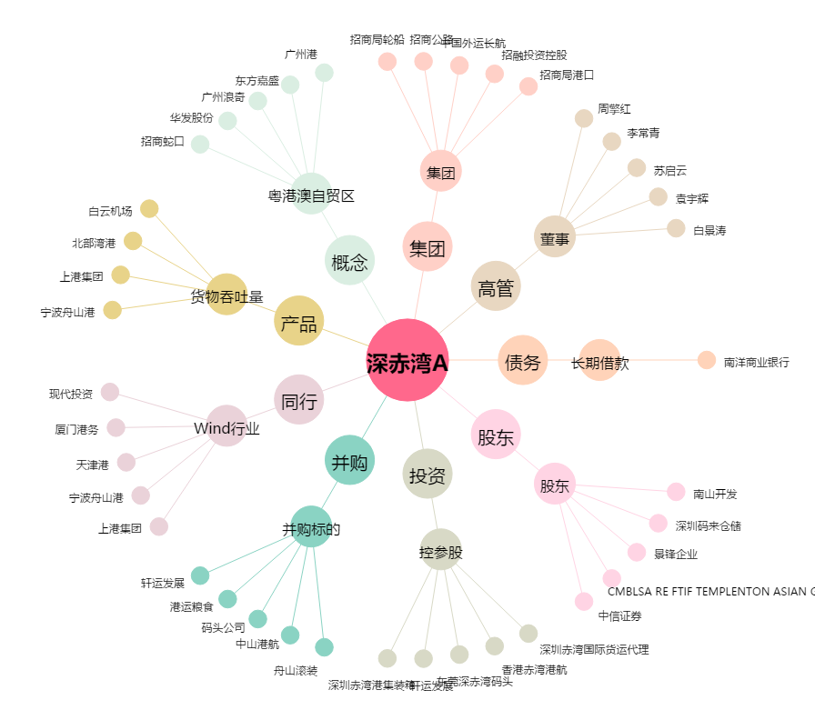
深赤湾A[000022.SZ] - 关系概览图

